Portada
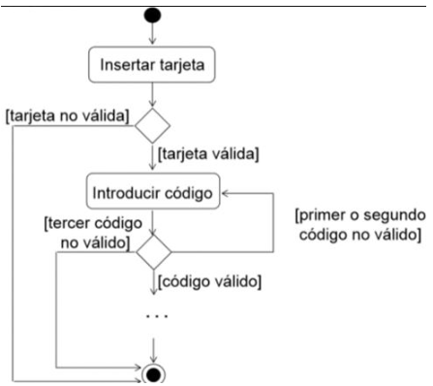
Módulo | Ejecución de Prueba - turno noche 03
Actividad # | Flujo Cajero Automático
Fecha: | 2023-02-02

Integrante: | Nayarit Vázquez

